sume_euro_0224_graf
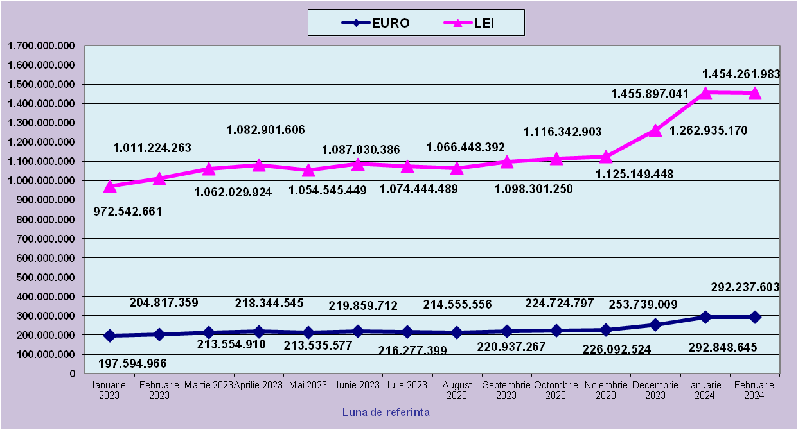
 | Ianuarie 2023 | Februarie 2023 | Martie 2023 | Aprilie 2023 | Mai 2023 | Iunie 2023 | Iulie 2023 | August 2023 | Septembrie 2023 | Octombrie 2023 | Noiembrie 2023 | Decembrie 2023
EURO | 197,594,966 | 204,817,359 | 213,554,910 | 218,344,545 | 213,535,577 | 219,859,712 | 216,277,399 | 214,555,556 | 220,937,267 | 224,724,797 | 226,092,524 | 253,739,009
LEI | 972,542,661 | 1,011,224,263 | 1,062,029,924 | 1,082,901,606 | 1,054,545,449 | 1,087,030,386 | 1,074,444,489 | 1,066,448,392 | 1,098,301,250 | 1,116,342,903 | 1,125,149,448 | 1,262,935,170
curs EURO | 4.9219 | 4.9372 | 4.9731 | 4.9596 | 4.9385 | 4.9442 | 4.9679 | 4.9705 | 4.9711 | 4.9676 | 4.9765 | 4.9773
 | 1Euro 4,9219 BNR 20/03/2023) | 1Euro 4,9372 BNR 18/04/2023) | 1Euro 4,9731 BNR 18/05/2023) | 1Euro 4,9596 BNR 19/06/2023) | 1Euro 4,9385 BNR 18/07/2023) | 1Euro 4,9442 BNR 18/08/2023) | 1Euro 4,9679 BNR 18/09/2023) | 1Euro 4,9705 BNR 18/10/2023) | 1Euro 4,9711 BNR 17/11/2023) | 1Euro 4,9676 BNR 18/12/2023) | 1Euro 4,9765 BNR 18/01/2024) | 1Euro 4,9773 BNR 19/02/2024)

 | Ianuarie 2024 | Februarie 2024
EURO | 292,848,645 | 292,237,603
LEI | 1,455,897,041 | 1,454,261,983
curs EURO | 4.9715 | 4.9715
 | 1Euro 4,9715 BNR 18/03/2024) | 1Euro 4,9763 BNR 18/04/2024)

evolutie_rp_0224_graf
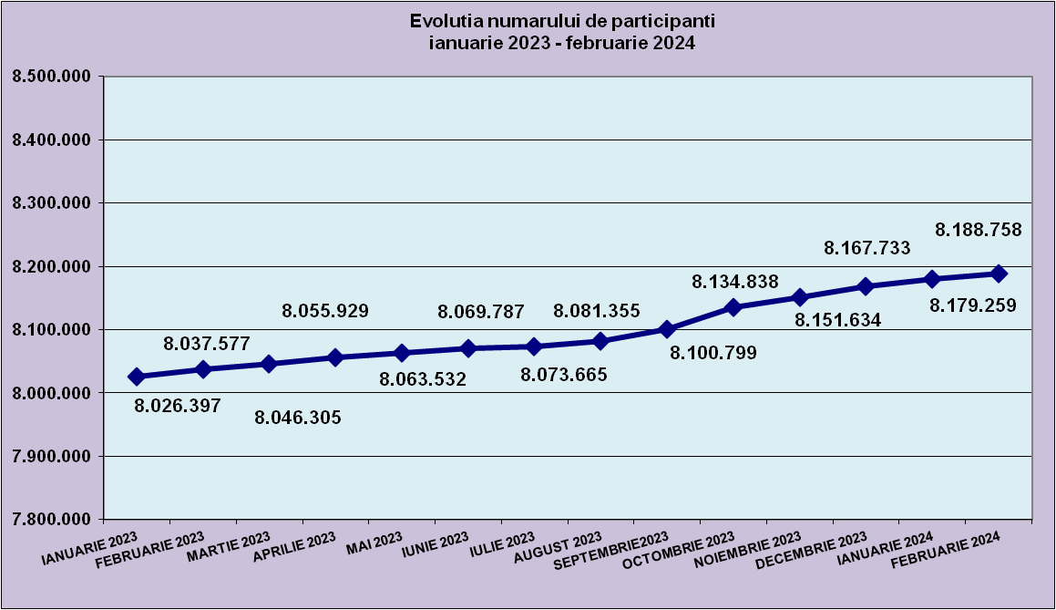
IANUARIE | FEBRUARIE | MARTIE | APRILIE | MAI | IUNIE | IULIE | AUGUST | SEPTEMBRIE | OCTOMBRIE | NOIEMBRIE | DECEMBRIE
8,026,397 | 8,037,577 | 8,046,305 | 8,055,929 | 8,063,532 | 8,069,787 | 8,073,665 | 8,081,355 | 8,100,799 | 8,134,838 | 8,151,634 | 8,167,733

IANUARIE 2024 | FEBRUARIE 2024
8,179,259 | 8,188,758

evolutie_aleatorii_0224_graf
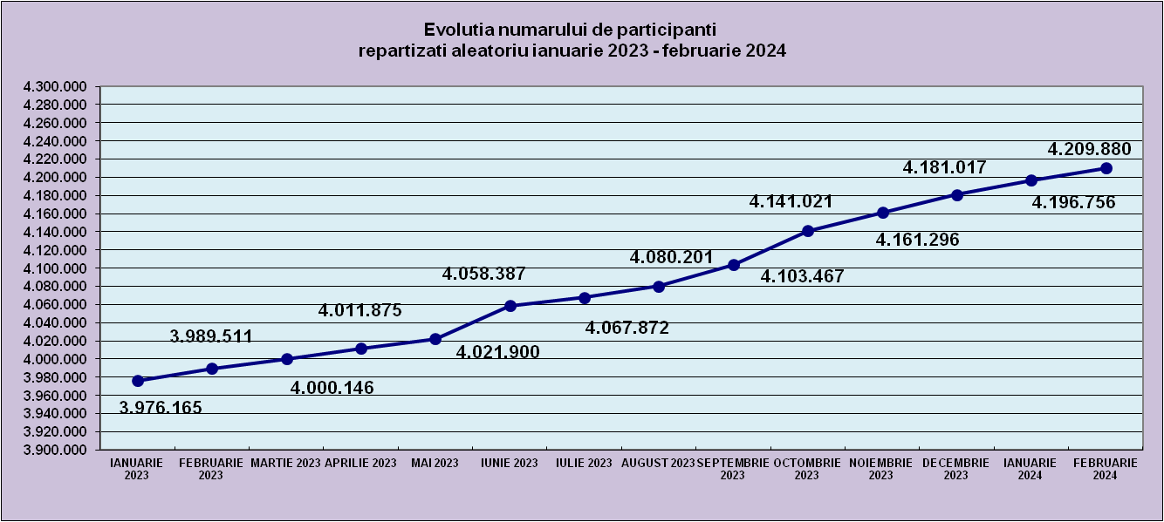
IANUARIE 2022 | FEBRUARIE 2022 | MARTIE 2022 | APRILIE 2022 | MAI 2022 | IUNIE 2022 | IULIE 2022 | AUGUST 2022 | SEPTEMBRIE 2022 | OCTOMBRIE 2022 | NOIEMBRIE 2022 | DECEMBRIE 2022
7,834,131 | 7,845,238 | 7,851,858 | 7,862,673 | 7,872,374 | 7,882,943 | 7,892,684 | 7,905,743 | 7,931,111 | 7,944,634 | 7,963,175 | 8,012,226

IANUARIE 2024 | FEBRUARIE 2024
4,196,756 | 4,209,880

Sheet2
Repartizarea pe sexe a participantilor la luna de referintaFEBRUARIE 2024
femei | 3,930,739
barbati | 4,258,019

Sheet1
Situatie centralizatoare privind repartizarea pe sexe si categorii de varsta a participantilor aferente lunii de referinta FEBRUARIE 2024
 | 15-25 ani 25-35 ani 35-45 ani peste 45 de ani
15-25 ani | 665,777
25-35 ani | 1,943,218
35-45 ani | 2,839,153
peste 45 de ani | 2,740,610

